Portada
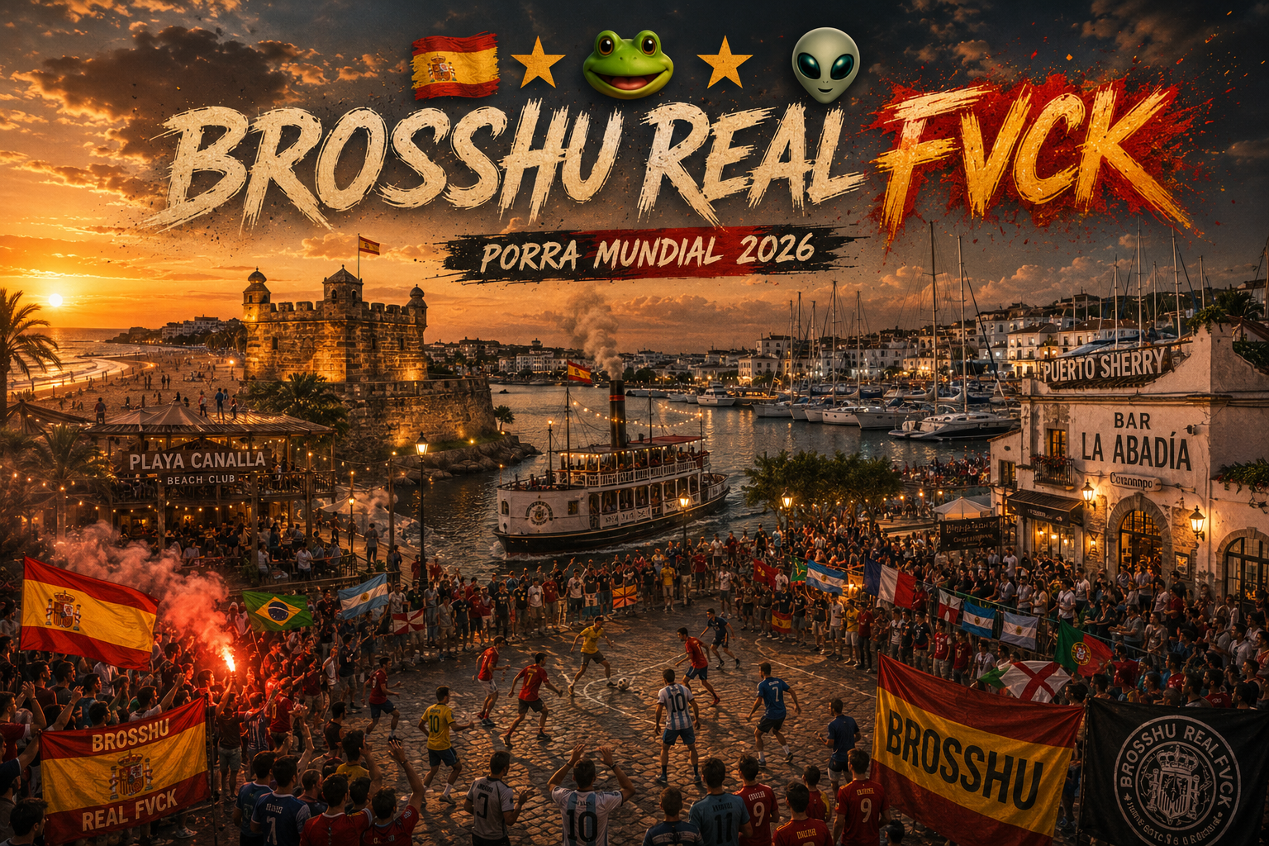

PORRA MUNDIAL 2026

FIFA WORLD CUP 26 · USA · CANADÁ · MÉXICO

Porra privada entre amigos · Pronósticos, clasificación automática y apuestas especiales

Jugadores: Álvaro · Pepe · Patri · Kike · Quintero · Nacho · Luis · Felipe · Simón · Muni · Fer

Resumen
RESUMEN — DASHBOARD
Todo se calcula solo. Lo único editable aquí es, en amarillo, el resultado oficial de las apuestas especiales.

Indicadores del torneo
LÍDER |  | PUNTOS DEL LÍDER |  | PARTIDOS JUGADOS |  | PARTIDOS PENDIENTES |  | PROGRESO TORNEO | MEDIA PTS/PARTIDO LÍDER |  | JUGADORES
Nacho |  | 12 |  | 9 |  | 95 |  | 9% | 1.33 |  | 11

Clasificación general |  |  |  |  |  |  |  |  | Últimos partidos jugados
Pos. | Jugador | Puntos | Exactos | Parciales | Fallos | % aciertos | Medalla | vs Líder | Fecha | Local | Visitante | Resultado
1 | Nacho | 12 | 1 | 3 | 5 | 44.4% | ORO | 0 | 14/06/2026 | Alemania | Curazao | 7-1
2 | Álvaro | 11 | 1 | 3 | 5 | 44.4% | PLATA | 1 | 13/06/2026 | Australia | Turquía | 2-0
3 | Álvaro | 11 | 1 | 3 | 5 | 44.4% | BRONCE | 1 | 13/06/2026 | Haití | Escocia | 0-1
4 | Álvaro | 11 | 1 | 3 | 5 | 44.4% |  | 1 | 13/06/2026 | Brasil | Marruecos | 1-1
5 | Álvaro | 11 | 1 | 3 | 5 | 44.4% |  | 1 | 13/06/2026 | Catar | Suiza | 1-1
6 | Álvaro | 11 | 1 | 3 | 5 | 44.4% |  | 1
7 | Álvaro | 11 | 1 | 3 | 5 | 44.4% |  | 1
8 | Simón | 11 | 0 | 5 | 4 | 55.6% |  | 1
9 | Quintero | 6 | 0 | 3 | 6 | 33.3% |  | 6
10 | Quintero | 6 | 0 | 3 | 6 | 33.3% |  | 6
11 | Fer | 5 | 0 | 2 | 7 | 22.2% |  | 7

Análisis por jugador
Elige un jugador: |  | Álvaro | (escribe el nombre exacto de una pestaña)
Métrica | Valor
Posición actual | 2
Puntos totales | 11
Puntos por partidos | 11
Bonus de rondas | 0
Puntos apuestas especiales | 0
Distancia al líder | 1

Apuestas especiales · resultado oficial |  |  |  |  | Puntos por apuestas especiales
Categoría | Resultado oficial | Aciertos | Estado |  | Jugador | Puntos | Aciertos | Peso
Campeón del Mundial |  | 0 | Pendiente |  | Álvaro | 0 | 0 | 10
Subcampeón |  | 0 | Pendiente |  | Pepe | 0 | 0 | 10
Tercer equipo |  | 0 | Pendiente |  | Patri | 0 | 0 | 10
Balón de oro de la FIFA |  | 0 | Pendiente |  | Kike | 0 | 0 | 10
Premio de la FIFA al mejor jugador joven |  | 0 | Pendiente |  | Quintero | 0 | 0 | 10
Guante de oro de la FIFA |  | 0 | Pendiente |  | Nacho | 0 | 0 | 10
Bota de oro de la FIFA |  | 0 | Pendiente |  | Luis | 0 | 0 | 10
Máximo goleador España |  | 0 | Pendiente |  | Felipe | 0 | 0 | 10
 |  |  |  |  | Simón | 0 | 0 | 10
 |  |  |  |  | Muni | 0 | 0 | 10
 |  |  |  |  | Fer | 0 | 0 | 10

Visualizaciones
Puntos totales por jugador
 | Puntos
Nacho | 12
Álvaro | 11
Álvaro | 11
Álvaro | 11
Álvaro | 11
Álvaro | 11
Álvaro | 11
Simón | 11
Quintero | 6
Quintero | 6
Fer | 5
Origen de los puntos por jugador
 | Pts partidos | Bonus | Apuestas
 | 11 | 0 | 0
 | 11 | 0 | 0
 | 11 | 0 | 0
 | 11 | 0 | 0
 | 6 | 0 | 0
 | 12 | 0 | 0
 | 11 | 0 | 0
 | 6 | 0 | 0
 | 11 | 0 | 0
 | 11 | 0 | 0
 | 5 | 0 | 0

Evolución acumulada — Top 3
 | Nacho | Álvaro | Álvaro
 | 2 | 2 | 2
 | 2 | 2 | 2
 | 2 | 2 | 2
 | 2 | 2 | 2
 | 2 | 2 | 2
 | 7 | 7 | 7
 | 9 | 9 | 9
 | 9 | 9 | 9
 | 12 | 11 | 11
 | 12 | 11 | 11
 | 12 | 11 | 11
 | 12 | 11 | 11
 | 12 | 11 | 11
 | 12 | 11 | 11
 | 12 | 11 | 11
Composición de aciertos por jugador
 | Exactos | Parciales | Fallos
 | 1 | 3 | 5
 | 1 | 3 | 5
 | 1 | 3 | 5
 | 1 | 3 | 5
 | 1 | 3 | 5
 | 1 | 3 | 5
 | 1 | 3 | 5
 | 0 | 5 | 4
 | 0 | 3 | 6
 | 0 | 3 | 6
 | 0 | 2 | 7

